Sheet1
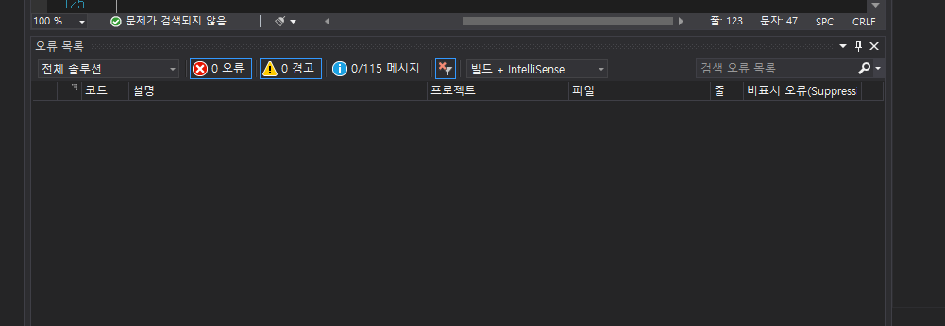
addrTest( 학생 주소 관리 프로그램 ) 정적 분석 도구 SonaAnalyzer를 통한 화이트 박스 테스트 케이스수행

테스트 |  | 테스트 케이스 | 수행절차 | 시스템 |  | 프로그램명 | 테스트 데이터 | 결과
오류ID | 오류내용
s125 | Remove this commented |  | 주석처리한 데이터 | MyMenu | 1 | addrTest | 주석처리 | p
 | out code. |  | 효용성 확인후에 | ViewForm | 4 |  | 비표시처리 | p
 |  |  | 삭제결정 | updateForm | 8 |  | 비표시처리 | p
 |  |  |  | AddForm | 1 |  | 비표시처리 | p
 |  |  |  | MainForm | 4 |  | 비표시처리 | p
 |  |  |  | Randata | 1 |  | 비표시처리 | p
 |  |  |  |  |  |  | 비표시처리 | p
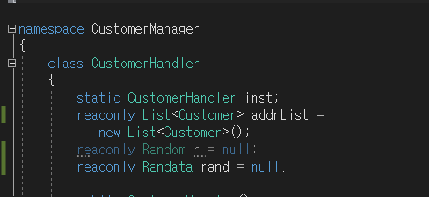
 |  |  |  |  |  |  | 비표시처리 | p
s2933 | make readonly |  | 앱 보안 향상을 위해 | Customer | 2 | addrTest | 읽기 전용 | p
 |  |  | 읽기전용으로 처리 | Handler |  |  | 으로 변경 | p

s1186 | Add a nested comment |  | 쓰지 않는 메소드 | delFrom | 6 |  | 주석처리 | p
 | explaining why this method is |  | 삭제처리 | uppdateForm | 6
 | empthy. |  |  | addform | 15 |  | 삭제처리 | p

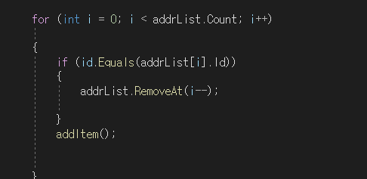
cs0162 | 접근할 수 없는 코드 |  | for문 i에 | Customer | 1 |  | 표시안함 처리 | p
 |  |  | 대해서 접근할 수 | Handler
 |  |  | 없다는 오류

 |  |  | case문과 if | Customer | 1 |  | break 삭제처리 | p
 |  |  | 문에 필요없는 break | Handler
 |  |  | 중첩사용
s1118 | protected 한정자 |  | 필요없을 것으로 판단 | Mymenu | 1 |  | 비표시처리 | p
 | 추가 필요 |  | 비표시 처리

s1481 | 지역변수에 대해서 |  | 필요한 | update | 5 |  | 비표시처리 | p
 | 필요없으므로 삭제 |  | 지역변수이므로 | Form
 |  |  | 비표시 처리
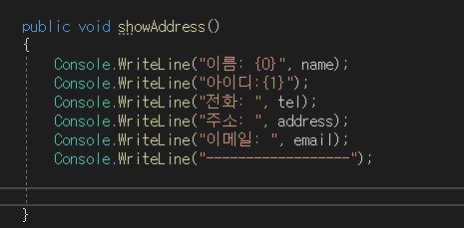
s3457 | 필요한 출력형식에 대해 오류처리됨 |  |  | Customer | 4 |  | 비표시처리 | p
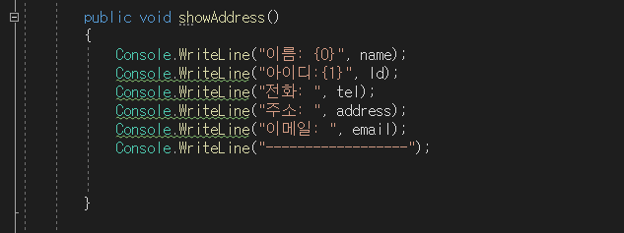
 |  |  |  |  |  |  | 및 인덱스
 |  |  |  |  |  |  | 활용 해결

s1481 | 필요한 변수에 대해 오류처리됨 |  |  | updateForm | 4 |  | 비표시처리
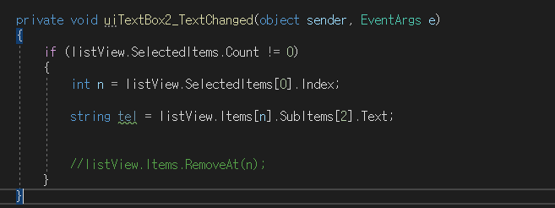

S2292 | 백필드에 변수 간략화하여 가독성 높이기 |  |  | Customer | 5 |  | get; set; 형식으로 | p
 |  |  |  |  |  |  | 간략화함


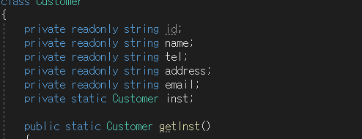
S2933 | 변수를 readonly로 처리해야한다 |  |  | Customer | 5 |  | readonly로 처리함

s4136 | 오버로딩을 위한 |  |  | Customer | 1 |  | 필요한 생성자이므로
 | 생성자 삭제 요청 |  |  |  |  |  | 비표시처리

 | 완료!

